Plan1
DIAGRAMA DE SEQUÊNCIA | DIAGRAMA DE SEQUÊNCIA
O que é um Diagrama de Sequência? | Diagrama de Sequência: é um diagrama que representa como as operações de um sistema interagem entre si em função do tempo durante a execução de uma determinada tarefa. Esse diagrama responde as perguntas: Quanto tempo uma operação leva para acontecer do início ao final? Que operações são executadas em conjunto com ela concorrentemente? Que operações devem ser completadas para que as operações primárias terminem? O Diagrama de Sequência vai mostrar tudo isso. Para isso o Diagrama de Sequência usa ferramentas UML bem específicas para demonstrar atores, início e final de operações, linha do tempo e estruturas condicionais necessárias para que o sistema opere.
Como funciona a linha do tempo de um Diagrama de Sequência? | 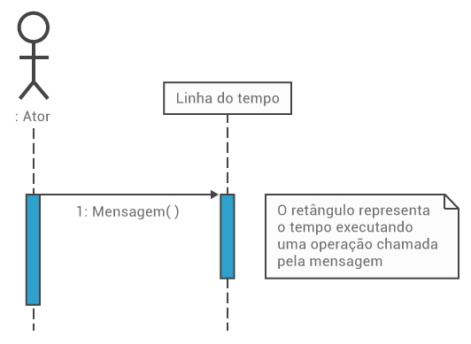 A linha do tempo funciona verticalmente de cima para baixo, onde cada execução é representada por um retângulo onde o final do retângulo determina o fim da execução. Se uma execução chamar outra, isso é representado pela seta indo para a direita chamando outro retângulo, e assim por diante, até que a operação inicial seja finalizada.
- reservada para a questão acima -
Quais são as ferramentas UML utilizadas num Diagrama de Sequência? | As ferramentas UML mais utilizadas num Diagrama de Sequência são: - Ator: Assim como no Diagrama de Classes, ele é representado por um boneco, que ilustra um usuário ou um sistema externo que deseje interagir com o nosso sistema; - Interface: Representa uma Classe cuja função é interagir com o ator, ou seja, uma Interface mesmo. A Interface é representada pelo círculo pendurado a uma linha vertical; - Controle: Representa uma Classe que possuí algum método lógico que irá agregar um comportamento diferenciado dependendo dos valores passados pelo Ator na Interface. Esse tipo de Classe sempre é representado pela seta aspiral; - Entidade: Representa a Classe armazenadora de dados, a classe que é responsável por armazenar as instâncias de um objeto. Ela sempre é representada pelo círculo com uma linha reta horizontal como base do círculo; - Bloco de Execução Opcional: é um bloco transparente que engloba uma determinada quantidade de operações que criam um contexto de lógico dentro da aplicação. O que seria um contexto lógico? Seria uma condição no código onde lógicas booleanas seriam aplicadas, esse bloco terá escrito na sua extremidade a palavra "opt", mostrando que o tipo de estado de uma instancia náquele ponto da execução será opcional, e somente se ela tiver o resultado opcional descrito no "Bloco opt" a instância terá a sua execução sequencial realizada da forma descrita dentro do bloco; - Bloco de Execução Alternativa: é um bloco transparente que engloba uma determinada quantidade de operações alternativas dentro daquele ponto no tempo para a aplicação. Nesse bloco terá escrito na sua extremidade a palavra "alt", mostrando as várias alternativas de tipo de estado que uma instância poderá ter náquele ponto, e os diversos resultados de acordo a alternativa; - Bloco de Execução em Paralelo: é um bloco transparente que engloba uma determinada quantidade de operações que estão sendo executadas concorrentemente (ao mesmo tempo). Esse bloco é identificado pela pal
- reservada para a questão acima -
- reservada para a questão acima -
- reservada para a questão acima -
- reservada para a questão acima -
Ilustre um Diagrama de Sequência utilizando as ferramentas UML: (Perceba que estamos demonstrando como funciona o mesmo diagrama de classes usado na aula 212, agora partindo do contexto do técnico que procura uma reclamação do cliente para que ele possa atuar) | 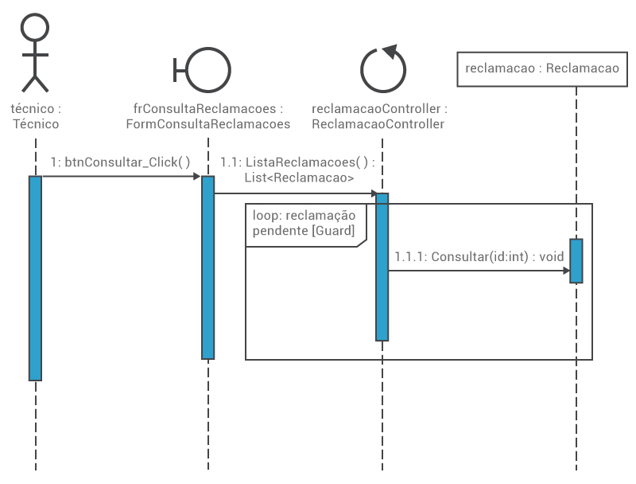
- reservada para a questão acima -

